Sheet3
ignore_init | string | string |  |  |  |  |  |  |  |  | not_title | [[]] | [[]] | [[]] | [[]]
名字 | 生成文件 | 技能类型 | 被动 | 耗蓝 | 冷却时间 | 受冷却减少影响 | 伤害 | 技能目标 | 施法距离 | 施法范围 | 属性加成 | 介绍 | 技能图标 | 特效 | 特效1
 | ignore_file | skill_type | passive | cost | cool |  | damage | target_type | range | area |  | tip | art | effect | effect1
阿尔塞斯天赋 |  | 天赋 | true | 100 |  |  | function(self) return (self.owner:get('力量')*10+10000)* self.level end |  |  |  | ['杀怪加全属性'] = {10,20,30,40,50}, ['分裂伤害'] = 25 | |cffffff00【杀怪加全属性】+10*Lv 【分裂伤害】+25%|r |cff00bdec被动效果：攻击10%几率造成范围技能伤害 伤害公式：（力量*10+10000）*Lv|r |cff00ff00凌波微步：按D向鼠标方向飘逸500码距离|r | ReplaceableTextures\CommandButtons\BTNArthas.blp | jn_tf1.mdx
山丘王天赋 |  | 天赋 | true | 100 |  |  | function(self) return (self.owner:get('力量')*10+10000)* self.level end |  |  |  | ['杀怪加全属性'] = {10,20,30,40,50}, ['护甲'] = 25, ['伤害减少'] = 5000 | |cffffff00【杀怪加全属性】+10*Lv 【护甲】+500 【伤害减少】+5000|r |cff00bdec被动效果：攻击10%几率造成范围技能伤害 伤害公式：（力量*10+10000）*Lv|r |cff00ff00凌波微步：按D向鼠标方向飘逸500码距离|r | ReplaceableTextures\CommandButtons\BTNHeroMountainKing.blp | jn_tf1.mdx
 |  |  |  |  |  |  |  |  |  |  |  |  |  | jn_tf4.mdx
 |  |  |  |  |  |  |  |  |  |  |  |  |  | jn_tf4.mdx
 |  |  |  |  |  |  |  |  |  |  |  |  |  | jn_tf3.mdx
 |  |  |  |  |  |  |  |  |  |  |  |  |  | jn_tf3.mdx
 |  |  |  |  |  |  |  |  |  |  |  |  |  | 参考天空的宝藏
 |  |  |  |  |  |  |  |  |  |  |  |  |  | 参考天空的宝藏
 |  |  |  |  |  |  |  |  |  |  |  |  |  | 参考天空的宝藏
 |  |  |  |  |  |  |  |  |  |  |  |  |  | 参考天空的宝藏
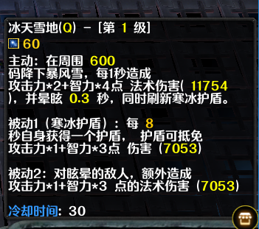
 |  |  |  |  |  |  |  |  |  |  |  |  |  | 参考天空的宝藏
 |  |  |  |  |  |  |  |  |  |  |  |  |  | 参考天空的宝藏
 |  |  |  |  |  |  |  |  |  |  |  |  |  | 参考天空的宝藏
 |  |  |  |  |  |  |  |  |  |  |  |  |  | 参考天空的宝藏 |  | 白,绿,蓝,金,暗金,红,紫
 |  |  |  |  |  |  |  |  |  |  |  |  |  | 参考天空的宝藏
 |  |  |  |  |  |  |  |  |  |  |  |  |  | 参考天空的宝藏 |  | 15%造成主属性乘以技能等级乘以5的范围伤害
 |  |  |  |  |  |  |  |  |  |  |  |  |  | 参考天空的宝藏
 |  |  |  |  |  |  |  |  |  |  |  |  |  | 参考天空的宝藏 |  | 正常攻击
 |  |  |  |  |  |  |  |  |  |  |  |  |  | 参考希尔瓦娜斯（雷霆之箭） |  | 攻击力
 |  |  |  |  |  |  |  |  |  |  |  |  |  | 参考希尔瓦娜斯（空间之力） |  | 一点力量=1点攻击
 |  |  |  |  |  |  |  |  |  |  |  |  |  | 参考希尔瓦娜斯（飞镖）
 |  |  |  |  |  |  |  |  |  |  |  |  |  | AZ_TS_V2.MDX |  | 一秒打7下
 |  |  |  |  |  |  |  |  |  |  |  |  |  | 参考天空的宝藏
 |  |  |  |  |  |  |  |  |  |  |  |  |  | 参考天空的宝藏
 |  |  |  |  |  |  |  |  |  |  |  |  |  | 参考天空的宝藏
 |  |  |  |  |  |  |  |  |  |  |  |  |  | 参考天空的宝藏
 |  |  |  |  |  |  |  |  |  |  |  |  |  | 参考天空的宝藏
 |  |  |  |  |  |  |  |  |  |  |  |  |  | 参考天空的宝藏
 |  |  |  |  |  |  |  |  |  |  |  |  |  | 参考天空的宝藏
 |  |  |  |  |  |  |  |  |  |  |  |  |  | 参考天空的宝藏
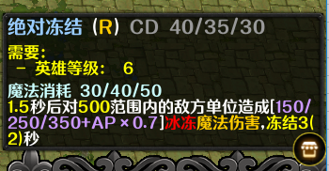

 |  |  |  |  |  |  |  |  |  |  |  |  |  | FrostNova.mdx
 |  |  |  |  |  |  |  |  |  |  |  |  |  | FrostNova.mdx

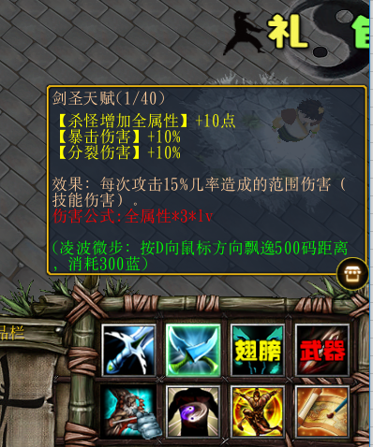

 |  |  |  |  |  |  |  |  |  |  |  |  |  | 1
 |  |  |  |  |  |  |  |  |  |  |  |  |  | 1
 |  |  |  |  |  |  |  |  |  |  |  |  |  | Abilities\Spells\Human\DivineShield\DivineShieldTarget.mdl

 |  |  |  |  |  |  |  |  |  |  |  |  |  | Abilities\Spells\Human\HolyBolt\HolyBoltSpecialArt.mdl
 |  |  |  |  |  |  |  |  |  |  |  |  |  | Abilities\Spells\Human\HolyBolt\HolyBoltSpecialArt.mdl

 |  |  |  |  |  |  |  |  |  |  |  |  |  | Abilities\Spells\Other\Cleave\CleaveDamageTarget.mdl

 |  |  | 额外拥有重生技能,CD10秒
 |  |  | 神臂翼+紫金葫芦+无上梦羽

 |  |  | 每次攻击10%几率打出10*全属性的伤害

 |  |  | 提升天赋技能伤害系数0.5*lv
 |  |  | 提升天赋技能伤害系数0.5*lv 提升天赋触发几率5%

 |  |  | 增加周围10%攻击力

 |  |  | 减少周围15W点防御
 |  |  | 每次获得【仙脉传承】时翻倍

 |  |  | 移动速度最大化
 |  |  | 地图等级+5 练功房怪+5 见龙卸甲=永久抗性 【万分之一的空气】+1

 |  |  | 通关积分：每局通关额外随机加成[难度-[玩家等级+难度]]点 钓鱼经验：每局通关额外随机加成[1-[难度*5]]点 通关次数：[难度*9%]的几率增加1点 本局在场的其他元婴以下的玩家通关积分额外+8（多个元婴无法重叠）
 |  |  | 渡劫后拥有混元金身,免疫任何眩晕效果

 |  |  | 飞天神鲨：10%几率打出4*英雄天赋等级*智力的伤害
 |  |  | 扭蛋几率上升30%
 |  |  | 获得天阶功法一本

 |  |  | 免疫3次必死伤害并回复满血 提升天赋伤害系数0.2*lv 提升极限攻速50%
 |  |  | 鲨鱼辣椒隐藏技能触发几率提升8% 鲨鱼辣椒隐藏技能伤害系数提升2.5*lv
 |  |  | 拥有【璃】英雄皮肤的玩家可以触发神消技能 神消：每次攻击能对血量大于50%的敌人造成生命2%的血量伤害

 |  |  | 改皮肤乃通关难度2以上的英雄皮肤
 |  |  | 改皮肤乃通关难度3以上的英雄皮肤
 |  |  | 改皮肤乃通关难度5以上的英雄皮肤
 |  |  | 改皮肤乃通关难度5以上的英雄皮肤
 |  |  | 改皮肤乃通关难度8以上的英雄皮肤
 |  |  | 改皮肤乃通关难度12以上的英雄皮肤
 |  |  | 改皮肤乃通关难度19以上的英雄皮肤
 |  |  | 商城英雄皮肤
 |  |  | 商城英雄皮肤
 |  |  | 改皮肤乃通关难度25以上的英雄皮肤
 |  |  | 改皮肤乃通关难度29以上的英雄皮肤
 |  |  | 改皮肤乃通关难度35以上的英雄皮肤
 |  |  | 该皮肤乃地图等级42的等级英雄
 |  |  | 地图等级大于8 【XX】碎片35个兑换
 |  |  | 地图等级大于8 【XX】碎片35个兑换
 |  |  | 地图等级大于8 【XX】碎片40个兑换
 |  |  | 地图等级大于8 【XX】碎片25个兑换
 |  |  | 地图等级大于8 【XX】碎片40个兑换
 |  |  | 增强宝宝皮肤【琉璃碧火神鹤】的神鹤之啄效果：大圣神威触发真实伤害时,伤害加成2倍。

 |  |  | 使用后,无敌3秒,直接满血,3秒内每秒回复30%血量
 |  |  | 增加周围队友15W防御 减少周围敌人10W防御 减少周围敌人25%攻速
 |  |  | 全属性+1500W 杀怪增加全属性+150

 |  |  | 敏捷+1500W 击晕几率+10% 移动速度+最大化 每次攻击附近真实伤害+50w

 |  |  | 移动速度最大化 每秒回复生命比例+2%

 |  |  | 使用后【现有金币、木头、精魄】总量提升50%,CD5分钟

